Table 13
 | A | B | C | D | E
1 | Bolsa de Valores |  |  |  |  | 0 |  | #DIV/0!
2
3 | Relação de Movimentação Financeira da Semana
4
5 | Dias da Semana
6
7 |  | Valor Máximo Valor Mínimo Fechamento Abertura do Pregão
8 | Segunda-Feira 24.000,00 22.980,00 23.900,80 23.000,00 Terça-Feira 24.120,00 23.014,00 24.019,00 23.115,00 Quarta-Feira 24.240,00 23.129,57 24.139,60 23.230,58 Quinta-Feira 24.361,00 23.254,00 24.260,00 23.346,73 Sexta-Feira 24.483,61 23.361,45 24.381,60 23.463,46 |  |  |  |  |  |  | #DIV/0!

10
11 |  |  |  |  |  |  |  | #DIV/0!
12 |  |  |  |  |  |  |  | #DIV/0!
 |  |  |  |  |  |  |  | #DIV/0!
 |  |  |  |  |  |  |  | #DIV/0!
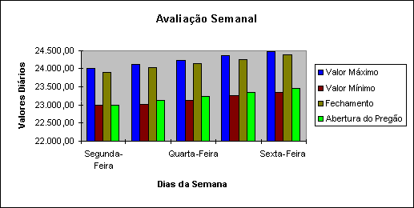
 |  |  |  |  | 0 | 0 | 0 | #DIV/0!
 |  |  |  |  | 0 | 0 | 0 | #DIV/0!

 |  | 0 | 0 | 0 | 0 | 0 | 0 | #DIV/0!

Total do Semestre |  | 0 | 0 | 0 | 0 | 0 | 0 | #DIV/0!

